Specsheet
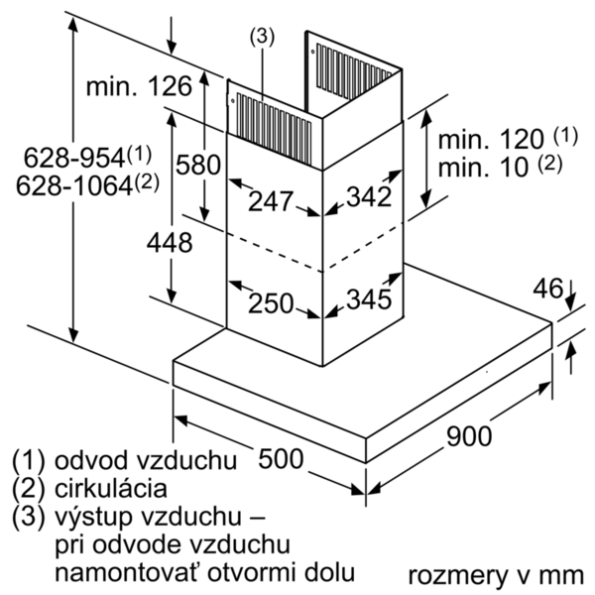
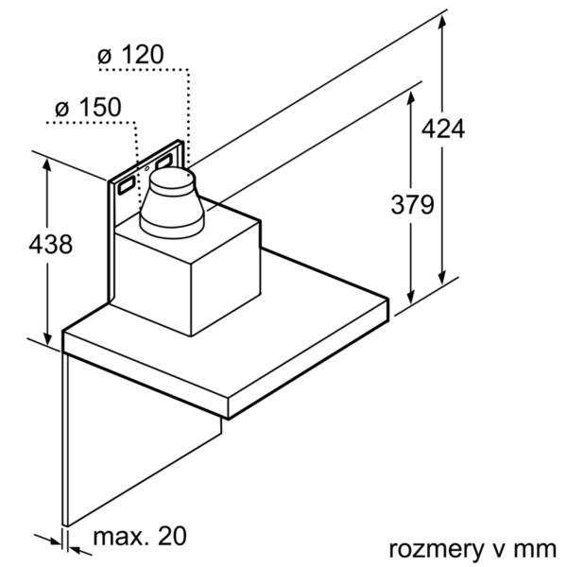
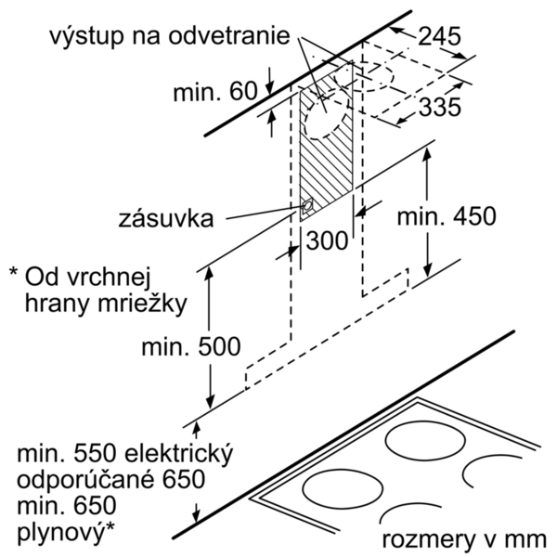
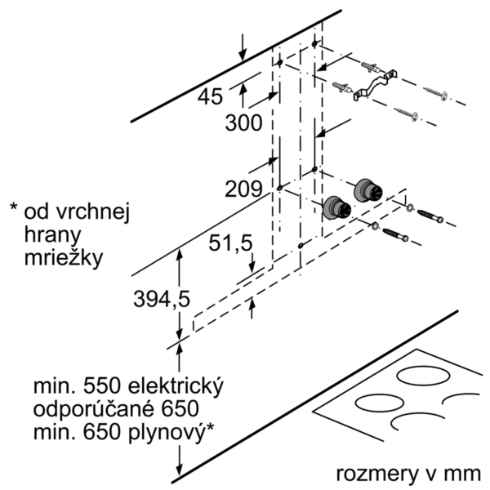
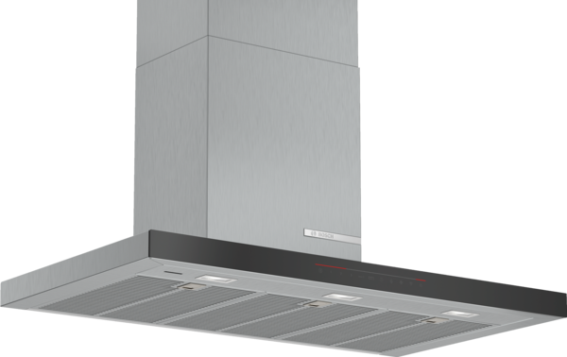
 | DWB98PR50 | zvláštní příslušenství: | Vlastnosti:
 | Komínový odsavač par, 90 cm | DHZ1223 : prodloužení komínu, 1000 mm DHZ1233 : prodloužení komínu, 1500 mm DHZ5345 : montážní sada pro cirkulaci DHZ5346 : aktivní uhlíkový filtr DSZ5201 : CleanAir aktivní uhlíkový filtr DSZ6240 : CleanAir montážní sada pro cirkulaci DWZ0XX0I5 : Základní sada CleanAir pro cirkulaci DWZ0XX0J5 : Základní sada CleanAir pro cirkulaci DZZ0XX0P0 : CleanAir aktivní uhlíkový filtr | Označení produktové řady: Barva / materiál komínu odsavače: Nerez Typ konstrukce: Chimney Aprobační certifikáty: CE, VDE Délka přívodního kabelu (cm): 130 Rozmery niky (mm): Výška komínu (mm): Výška spotřebiče bez komínu (mm): 46 Hmotnost netto (kg): 19,713 Řízení: Elektrický Regulace výkonových stupňů: 3-stupňová + 2 intenzivní Max. výkon ventilátoru - provoz odvětrávání (m3/hod.): 420 Výkon ventilátoru při intenzivním stupni - provoz s cirkulací vzduchu (m3/hod.): 380 Max. výkon ventilátoru - provoz s cirkulací vzduchu (m3/hod.): 300 Výkon ventilátoru při intenzivním stupni - provoz odvětrávání (m³/hod.): 790 Počet žárovek (ks): 3 Hlučnost dB: 55 Průměr odvětrávacího hrdla (mm): 150 / 120 Materiál tukového filtru: Washable stainless steel Pachový filtr: Ne Způsob vedení vzduchu: Oba provozy Delay Shut off modes: 10M Required accessories: Zvláštní příslušenství: DHZ1223, DHZ1233, DHZ5345, DHZ5346, DSZ5201, DSZ6240, DWZ0XX0I5, DWZ0XX0J5, DZZ0XX0P0 Druh žárovek: LED Celkový příkon žárovek (W): Druh tukového filtru: Pouzdrový Připomenutí vyčištění filtru:

 | Design • BoxDesign • barva: nerez Výkon a spotřeba • třída spotřeby energie: A+* (na stupnici třídy energetické účinnosti od A++ do E) • průměrná spotřeba energie: 29.1 kWh/rok* • třída účinnosti odsávání: A* • třída účinnosti osvětlení: A* • třída účinnosti tukového filtru: B* • hlučnost odsávání při normálním stupni min./max.: 46/55 dB* • výkon odvětrání podle EN 61591: max. normální stupeň 420 m³/h, intenzivní stupeň 790 m³/h • výkon při cirkulaci: max. normální stupeň: 300 m³/h, intenzivní stupeň: 380 m³/h • hodnoty hlučnosti podle EN 60704-3 a EN 60704-2-13 při odvětrávání: max. normální stupeň: 55 dB(A) re 1 pW (43 dB(A) re 20 µPa akustický tlak) intenzivní stupeň: 69 dB(A) re 1 pW (57 dB(A) re 20 µPa akustický tlak) • hodnoty hlučnosti při cirkulaci: max. normální stupeň: 69 dB(A) re 1 pW (57 dB(A) re 20 µPa akustický tlak) Intenzivní stupeň: 74 dB(A) re 1 pW (62 dB(A) re 20 µPa akustický tlak) Komfort • provoz s odvětráním nebo s cirkulací vzduchu • pro provoz s cirkulací je nutná montážní sada jako zvláštní příslušenství • pro montáž na stěnu nad varné místo • AutoControl - propojení varné desky a odsavače par (s odpovídající varnou deskou) • vzdálená správa a ovládání pro propojení domácích spotřebičů a provoz pomocí smartphonu nebo tabletu • Funkci Home Connect lze rozšířit o mnoho aplikací, které nabízejí i externí partneři. • Možnost ovládání hlasem prostřednictvím běžných jazykových asistentů. • ovládání DirectSelect s LightLine • intenzivní stupeň s automatickým zpětným nastavením • doběh ventilátoru: 10 min. • Perfect Air Sensor - senzor kvality vzduchu • 3 stupně výkonu + 2 intenzivní stupně • možnost nastavení intenzity osvětlení • funkce SoftLight - pozvolné zhasínání a rozsvěcení • účinný BLDC motor • osvětlení: 3 x 1,5W LED • intenzita světla: 373 lux • barevná teplota: 3500 K • ukazatel nasycení kovového tukového a aktivního uhlíkového filtru • nerezový kryt filtru, vhodný pro mytí v myčce nádobí • kovový tukový filtr, vhodný pro

 |  | alternativní barevná provedení: | Vlastnosti spotřeby a připojení:
 |  | DWB98PR50 : Komínový odsavač par | Příkon (W): 165 Jištění (A): 10 Napětí (V): 220-240 Frekvence (Hz): 50; 60 Typ zástrčky: Zalitá zástrčka s uzemněním Způsob montáže: Wall-mounted Universal Product Code: Materiál spotrebice: nerez Aprobační certifikáty: CE, VDE Length of electrical supply cord (in): Typ zástrčky: Zalitá zástrčka s uzemněním Dimensions of the product, with chimney (if exists) (in): / x x Dimensions of the packed product (in): 22.83 x 25.59 x 38.18 Height of the chimney (in): Vertical rise height: Required distance above cooktop/ranges: Net weight (lbs): 43 Gross weight (lbs): 56 Umístění ventilátoru: Integrated motor in hood chimney Maximum output recirculating air (CFM): Diameter of air duct (in) top: Diameter of air duct (in) back: Discharge direction: Klapka pro zabránění zpětného sání: Ano Délka přívodního kabelu (cm): 130 Rozměry spotřebiče (mm): 628-954 x 898 x 500 Rozměry zabaleného spotřebice (mm): 580 x 650 x 970 Height of the chimney (in): Hmotnost netto (kg): 19,713 Hmotnost brutto (kg): 25,0

 |  | včetně příslušenství:

EAN:4242005086542
03-10-2018

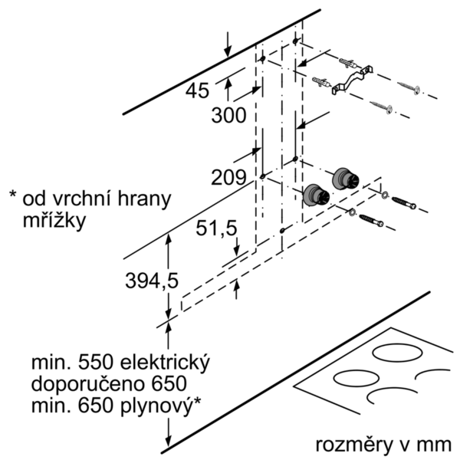
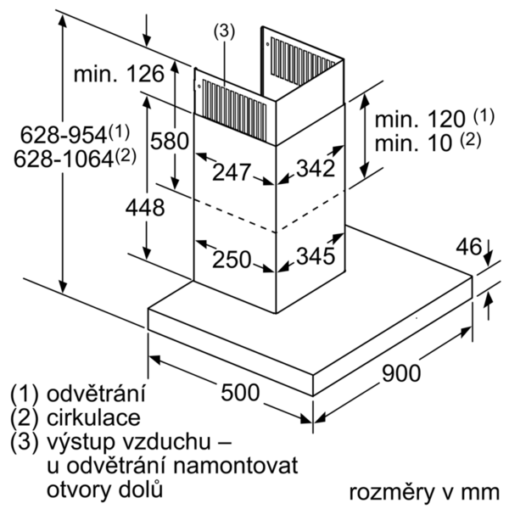

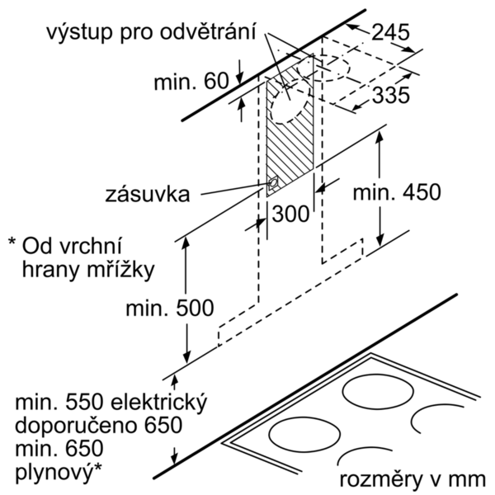

 | DWB98PR50 | zvláštní příslušenství: | Vlastnosti:
 | komínový odsávač pár, 90 cm | DHZ1223 : predlženie komína, 1000 mm DHZ1233 : predl'ženie komína, 1500 mm DHZ5345 : montážn sada pre cirkuláciu DHZ5346 : aktivny uhlíkový filter DSZ5201 : CleanAir aktívny uhlíkový filter DSZ6240 : CleanAir montážna sada pre cirkuláciu DWZ0XX0I5 : Základná sada CleanAir pre cirkuláciu DWZ0XX0J5 : Základná sada CleanAir pre cirkuláciu DZZ0XX0P0 : CleanAir aktívny uhlíkový filter | označenie produktového radu: farba komína odsávača: antikoro typ konštrukcie: Chimney aprobačné certifikáty: CE, VDE Dĺžka prívodného kábla (cm): 130 rozmery niky (mm): výška komína (mm): výška spotrebiča bez komína (mm): 46 Hmotnosť netto (kg): 19,713 ovládanie: elektronicky regulácia výkonových stupňov: 3-stupňová + 2 intenzívne max. výkon ventilátora - prevádzka odvetrávania (m3/hod.): 420 výkon ventilátora pri intenzívnom stupni - prevádzka s cirkuláciou vzduchu (m3/hod.): 380 max. výkon ventilátora - prevádzka s cirkuláciou vzduchu (m3/hod.): 300 výkon ventilátora pri intenzívnom stupni - prevádzka odvetrávania (m³/hod.): 790 počet žiaroviek (ks): 3 Hlučnosť v dB: 55 priemer odvetrávacieho hrdla (mm): 150 / 120 materiál tukového filtra: Washable stainless steel pachový filter: Nie spôsob vedenia vzduchu: obe prevádzky automatický dobeh ventilátora: 10M potrebné príslušenstvo: zvláštne príslušenstvo: DHZ1223, DHZ1233, DHZ5345, DHZ5346, DSZ5201, DSZ6240, DWZ0XX0I5, DWZ0XX0J5, DZZ0XX0P0 druh žiaroviek: LED celkový príkon žiaroviek (W): druh tukového filtra: puzdrový ukazovateľ nasýtenia filtra:

 | Design • Box Design • farba: nerez Prevádzka a výkon • trieda spotreby energie: A+* (na stupnici triedy energetickej účninnosti od A++ do E) • priemerná spotreba energie: 29.1 kWh/rok* • trieda účinnosti odsávania: A* • trieda účinnosti osvetlenia: A* • trieda účinnosti tukového filtra: B* • hlučnosť odsávania pri normálnom stupni min./max.: 46/55 dB* • výkon odvetrávania podľa EN 61591: max. normálny stupeň 420 m³/h, intenzívny stupeň 790 m³/h • stupeň odvetrávania pri recirkulácii: max. normal stupeň: 300 m³/h intenzívny stupeň: 380 m³/h • hodnoty hlučnosti podľa EN 60704-3 a EN 60704-2-13 pri odvetrávaní: max. normálny stupeň: 55 dB(A) re 1 pW (43 dB(A) re 20 µPa akustický tlak) intenzívny stupeň: 69 dB(A) re 1 pW (57 dB(A) re 20 µPa akustický tlak) • hodnoty hlučnosti pri recirkulácii: max. normálny stupeň: 69 dB(A) re 1 pW (57 dB(A) re 20 µPa akustický tlak) intenzívny stupeň: 74 dB(A) re 1 pW (62 dB(A) re 20 µPa akustický tlak) Komfort • prevádzka s odvetrávaním alebo s cirkuláciou vzduchu • pre prevádzku s cirkuláciou vzduchu je nutná montážna sada ako zvláštne príslušenstvo • pre montáž na stenu nad varné miesto • AutoControl - prepojenie varného panelu a odsávača (s vhodným varným panelom) • vzdialená správa a ovládanie pre prepojenie domácich spotrebičov a prevádzku pomocou smartphonu alebo tabletu • Funkciu Home Connect je možné rozšíriť o mnoho aplikácií, ktoré ponúkajú aj externí partneri. • Možnosť ovládania hlasom prostredníctvom bežných jazykových asistentov. • ovládanie DirectSelect s LightLine • intenzívny stupeň s automatickým spätným nastavením • dobeh ventilátora 10 min. • PerfectAir Senzor - senzor kvality vzduchu • 3 stupne výkonu + 2 intenzívne • možnosť nastavenia intenzity osvetlenia • funkcia SoftLight - postupné zhasínanie a rozsvecovanie • úsporná BLDC techológia • osvetlenie: 3 x 1,5W LED • intenzita svetla: 373 lux • teplota farieb svetla: 3500 K • ukazovateľ nasýtenia tukového a uhlíkového filra • nerezový kryt filtra,

 |  | alternativní barevná provedení: | Vlastnosti spotřeby a připojení:
 |  | DWB98PR50 : Komínový odsávač pár | príkon (W): 165 istenie (A): 10 napätie (V): 220-240 frekvencia (Hz): 50; 60 typ zástrčky: Gardy zástrčka s uzemnením Spôsob montáže: Wall-mounted univerzálny kód produktu: materiál spotrebiča: antikoro aprobačné certifikáty: CE, VDE Dĺžka prívodného kábla (in): typ zástrčky: Gardy zástrčka s uzemnením rozmery produktu s komínom (ak je k dispozícii) (in): / x x rozmery zabaleného spotrebiča (in): 22.83 x 25.59 x 38.18 výška komína (in): výška prevýšenia: povinná vzdialenosť nad varným panelom: hmotnosť netto (lbs): 43 hmotnosť brutto (lbs): 56 umiestnenie ventilátora: Integrated motor in hood chimney maximálny výkon recirkulácie vzduchu: priemer vzduchového potrubia (in) top: priemer vzduchového potrubia (in) back: Discharge direction: klapka na zabránenie spätného nasávania: Áno Dĺžka prívodného kábla (cm): 130 rozmery spotrebiča (mm): 628-954 x 898 x 500 rozmery zabaleného spotrebiča (mm): 580 x 650 x 970 výška komína (in): Hmotnosť netto (kg): 19,713 hmotnosť brutto (kg): 25,0

 |  | včetně příslušenství:

EAN:4242005086542
03-10-2018

